仕様申立書
令和 年 月 日

仕様申立書

福岡県工業技術センター生物食品研究所長 殿

 |  | 事業者住所
 |  | 事業者名
 |  | 代表者名 | 印
 |  | 資格者番号

食品成分分析装置（８備出２３）に係る入札に関し、納入予定の製品が下記のとおり仕様書を満たすことを申し立てます。
記

■納入予定機器
製造会社名 製品名 型式 数量等

■装置概要
食品成分分析装置は、図1に示すように、①ガスクロマトグラフ質量分析装置、②オートサンプラ、③においかぎ装置、④加熱脱離装置、⑤制御・解析用コンピュータから構成される。
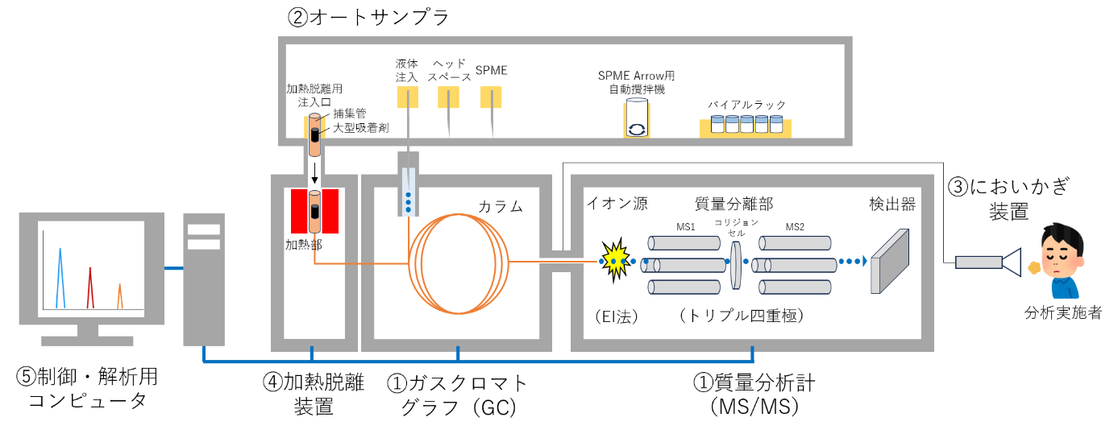

図１ 食品成分分析装置の構成概略図

①ガスクロマトグラフ質量分析装置

項目 | 要求仕様 | 対応する仕様・型式等
1 | 質量分析計のイオン源は、電子イオン化（EI）法であること
2 | 質量分析計は、トリプル四重極型MS/MSシステムを採用していること
3 | 質量分析計のモニタリングモードは、MRM測定（多重反応モニタリング）モードが可能であること
4 | 香気成分分析、異臭分析及び代謝物分析用データベースに対応した専用カラムが付属していること

②オートサンプラ

5 | オートサンプラは、サンプルラックに10ml又は20mlバイアルを45本以上セットでき、試料を自動で連続注入できること。また、2mlバイアルにも対応していること
6 | オートサンプラは、3種類の試料注入法（液体注入、ヘッドスペース、SPME）が可能であること
7 | オートサンプラは、SPME Arrowファイバーに対応していること

③においかぎ装置

8 | においかぎ装置は、GC-MS/MSに搭載可能かつGCで分離した成分のにおい嗅ぎとMS/MSの同時検出が可能であるものとする

④加熱脱離装置

9 | 加熱脱離装置は、GC-MS/MSに搭載可能かつ捕集管を用いた加熱脱離による試料濃縮が可能であるものとする

⑤制御・解析用コンピュータ

10 | 機器制御及びデータ解析に使用するコンピュータは、装置メーカーが指定するスペックと同等以上の性能を有すること
11 | データベース部は、NISTライブラリが付属されていること
12 | データベース部は、香気成分分析、異臭分析及び代謝物分析についての専用データベースが付属されていること
13 | ソフトウェアは、単変量解析（ｔ-検定、分散分析）及び多変量解析（主成分分析、階層的クラスター分析）を実装する統計解析ソフトウェアが付属されていること

⑥その他

14 | 入札前に生物食品研究所が指定する設置場所の面積、電源、水道、ガス、環境などの精査を行い、搬入、据付、据付後の運用などに問題がないことを十分確認すること
15 | 当該装置は指定の設置場所へ据え付けすること
16 | 納入品は、中古品や改造品ではなく、未使用の新品であること。ただし、動作確認による使用は除くものとする。
17 | 納入時期は生物食品研究所と綿密に協議のうえ、生物食品研究所の指示に従って納品すること
18 | 各機器の納入、据付は納入業者の責任で実施すること。納入時に必要な機器はすべて納入業者が用意すること。納入時に生物食品研究所の建物や物品に破損が生じた場合、その修理費用は納入業者が負担し原状回復を行うこと。
19 | 据付後に、生物食品研究所の担当者立会いのもと検査を実施し、当該物品が正常に稼働し、すべての仕様を満たしていることを確認すること
20 | 検収後、短くとも１年を保証期間とし、正常な使用において発生した故障については、速やかに無償にて、修理又は交換を行うこと。ただし、メーカーが別途保証期間を指定している部品等については、それに準ずるものとする。
21 | 当該物品について日本語の取扱説明書を付属すること
22 | 保守及び不具合などの技術的相談に応じるアフターサービスを継続的に行うこと
23 | 納品時の装置説明とは別に、職員及び工業技術センター外部利用者を対象とした講習会を少なくとも１回は無償にて行うこと

※ 製品の仕様が確認できるカタログ・パンフレット等資料を添付すること。

